get request JSON data
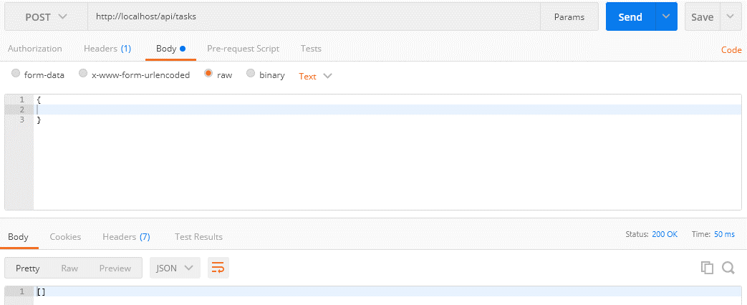
 | Get the data from the request as JSON
 | Thông thường đối với web thì mình có form và phương thức POST thì khi đó để nhận được data từ form thì mình dùng biến $_POST
 | Nhưng chủ yếu api nhận input là dạng JSON nên khi đó ko thể nhận data từ biến $_POST được mà phải lấy data trực tiếp từ request body api bằng cách dùng php://input và file_get_contents

 | php://input
 | https://www.php.net/manual/en/wrappers.php.php
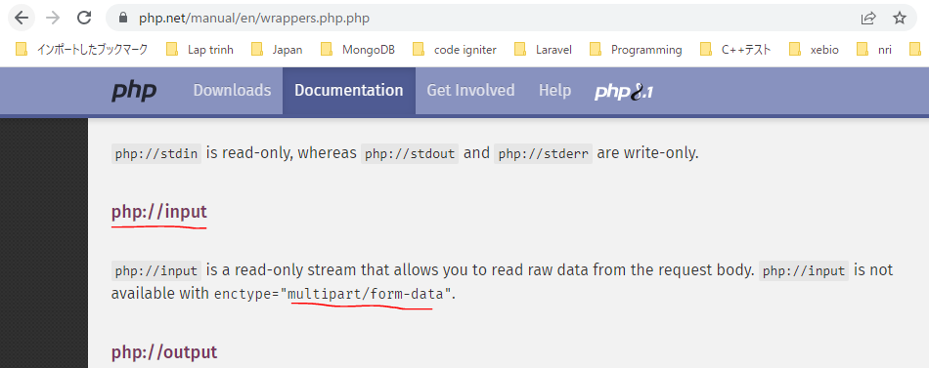

構成
 | rest-api-php
 |  | 1.api-basics
 |  | 2.http-basics
 |  | 3.rest-and-restful-apis
 |  |  | 1.access-a-restful-api
 |  |  |  | gists.php
 |  |  |  | index.php
 |  |  | 2.guzzlehttp
 |  |  | 3.use-an-sdk
 |  |  | 4.create-a-restful-api
 |  |  |  | api
 |  |  |  |  | .htaccess
 |  |  |  |  | index.php
 |  |  |  | src
 |  |  |  |  | Database.php
 |  |  |  |  | ErrorHandler.php
 |  |  |  |  | TaskController.php |  | → | code
 |  |  |  |  | TaskGateway.php
 |  |  |  | vendor
 |  |  |  | .env
 |  |  |  | composer.json
 |  |  |  | create_database.sql
 |  |  |  | create_task_table.sql
 |  |  |  | insert_task_table.sql

rest-api-php\4.create-a-restful-api\src\TaskController.php
 | <?php

 | class TaskController
 | {
 | private $gateway;

 | public function __construct(TaskGateway $gateway)
 | {
 | $this->gateway = $gateway;
 | }

 | public function processRequest(string $method, ?string $id): void
 | {
 | if ($id === null) {

 | if ($method == "GET") {

 | echo json_encode($this->gateway->getAll());
 | } elseif ($method == "POST") {

 | $data = (array) json_decode(file_get_contents("php://input"), true); |  |  |  |  | → | Dùng ép kiểu đưa về dạng array để khi body request lên là json rỗng thì $data sẽ là mảng rỗng []

 | echo json_encode($data);
 | } else {

 | $this->respondMethodNotAllowed("GET, POST");
 | }
 | } else {

 | $task = $this->gateway->get($id);

 | if ($task === []) {

 | $this->respondNotFound($id);
 | return;
 | }

 | switch ($method) {

 | case "GET":
 | echo json_encode($task);
 | break;

 | case "PATCH":
 | echo json_encode("update $id");
 | break;

 | case "DELETE":
 | echo json_encode("delete $id");
 | break;

 | default:
 | $this->respondMethodNotAllowed("GET, PATCH, DELETE");
 | }
 | }
 | }

 | private function respondMethodNotAllowed(string $allowed_methods): void
 | {
 | http_response_code(405);
 | header("Allow: $allowed_methods");
 | }

 | private function respondNotFound(string $id): void
 | {
 | http_response_code(404);
 | echo json_encode(["message" => "Task with ID $id not found"]);
 | }
 | }

Check by call api

 | mrthod: POST
 | api enpoint: http://localhost/api/tasks
 | body: | {
 |  |  | name: "A new task",
 |  |  | priority: 3
 |  | }
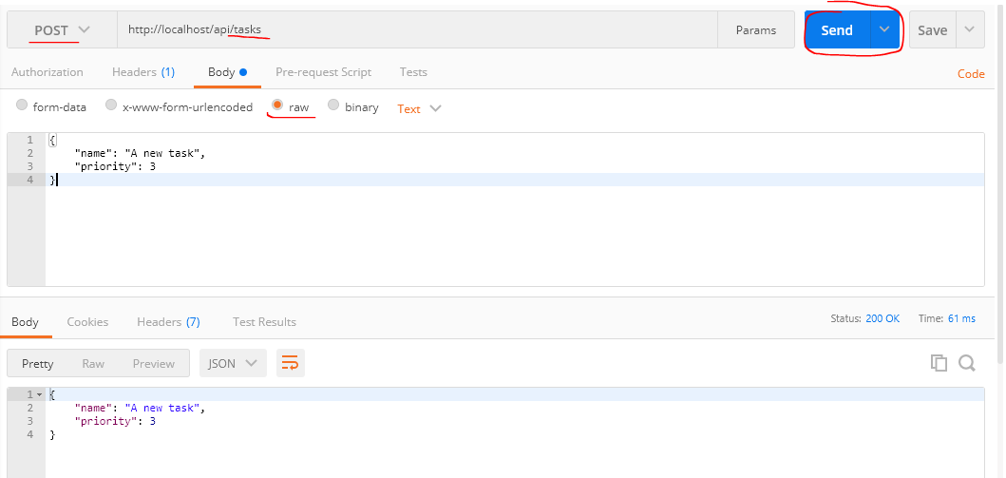

 | Trường hợp body gửi đi rỗng

Insert a record 201 status code
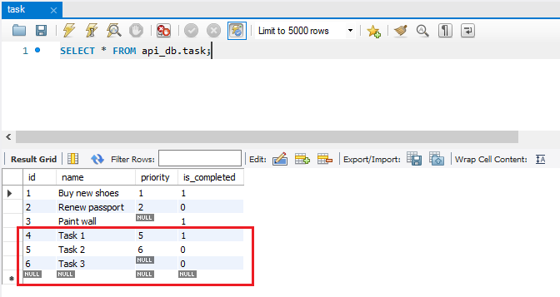
 | Insert a record into the database and respond with a 201 status code
 | Khi insert data thành công thì api trả về status là 201

 | 201 Created
 | https://developer.mozilla.org/en-US/docs/Web/HTTP/Status/201
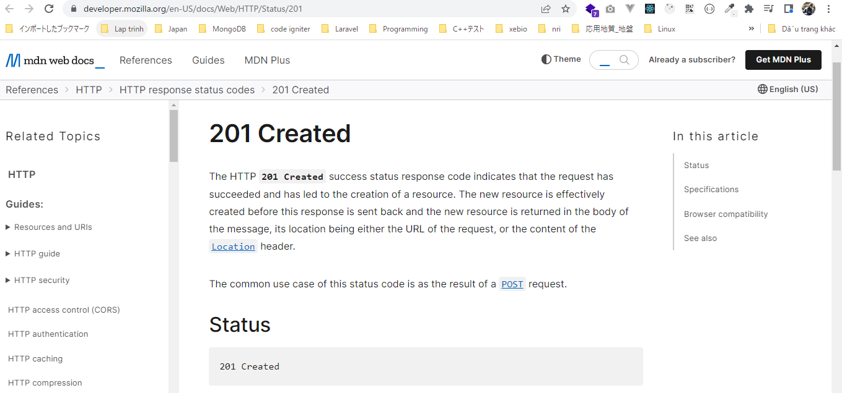

構成
 | rest-api-php
 |  | 1.api-basics
 |  | 2.http-basics
 |  | 3.rest-and-restful-apis
 |  |  | 1.access-a-restful-api
 |  |  |  | gists.php
 |  |  |  | index.php
 |  |  | 2.guzzlehttp
 |  |  | 3.use-an-sdk
 |  |  | 4.create-a-restful-api
 |  |  |  | api
 |  |  |  |  | .htaccess
 |  |  |  |  | index.php
 |  |  |  | src
 |  |  |  |  | Database.php
 |  |  |  |  | ErrorHandler.php
 |  |  |  |  | TaskController.php |  | → | code
 |  |  |  |  | TaskGateway.php |  | → | code
 |  |  |  | vendor
 |  |  |  | .env
 |  |  |  | composer.json
 |  |  |  | create_database.sql
 |  |  |  | create_task_table.sql
 |  |  |  | insert_task_table.sql

rest-api-php\4.create-a-restful-api\src\TaskGateway.php
 | <?php

 | class TaskGateway
 | {
 | private $conn;

 | public function __construct(Database $database)
 | {
 | $this->conn = $database->getConnection();
 | }

 | public function getAll(): array
 | {
 | $sql = "SELECT *
 | FROM task
 | ORDER BY name";

 | $stmt = $this->conn->query($sql);

 | $data = [];

 | while ($row = $stmt->fetch(PDO::FETCH_ASSOC)) {

 | $row['is_completed'] = (bool) $row['is_completed'];

 | $data[] = $row;
 | }

 | return $data;
 | }

 | public function get(string $id): array
 | {
 | $sql = "SELECT *
 | FROM task
 | WHERE id = :id";

 | $stmt = $this->conn->prepare($sql);

 | $stmt->bindValue(":id", $id, PDO::PARAM_INT);

 | $stmt->execute();

 | $data = $stmt->fetch(PDO::FETCH_ASSOC);

 | if ($data !== false) {

 | $data['is_completed'] = (bool) $data['is_completed'];
 | } else {
 | return [];
 | }

 | return $data;
 | }

 | public function create(array $data): string
 | {
 | $sql = "INSERT INTO task (name, priority, is_completed)
 | VALUES (:name, :priority, :is_completed)";

 | $stmt = $this->conn->prepare($sql);

 | $stmt->bindValue(":name", $data["name"], PDO::PARAM_STR);

 | if (empty($data["priority"])) {

 | $stmt->bindValue(":priority", null, PDO::PARAM_NULL);
 | } else {

 | $stmt->bindValue(":priority", $data["priority"], PDO::PARAM_INT);
 | }

 | $stmt->bindValue(
 | ":is_completed",
 | $data["is_completed"] ?? false,
 | PDO::PARAM_BOOL
 | );

 | $stmt->execute();

 | return $this->conn->lastInsertId();
 | }
 | }

rest-api-php\4.create-a-restful-api\src\TaskController.php
 | <?php

 | class TaskController
 | {
 | private $gateway;

 | public function __construct(TaskGateway $gateway)
 | {
 | $this->gateway = $gateway;
 | }

 | public function processRequest(string $method, ?string $id): void
 | {
 | if ($id === null) {

 | if ($method == "GET") {

 | echo json_encode($this->gateway->getAll());
 | } elseif ($method == "POST") {

 | $data = (array) json_decode(file_get_contents("php://input"), true);

 | $id = $this->gateway->create($data);

 | $this->respondCreated($id);
 | } else {

 | $this->respondMethodNotAllowed("GET, POST");
 | }
 | } else {

 | $task = $this->gateway->get($id);

 | if ($task === []) {

 | $this->respondNotFound($id);
 | return;
 | }

 | switch ($method) {

 | case "GET":
 | echo json_encode($task);
 | break;

 | case "PATCH":
 | echo json_encode("update $id");
 | break;

 | case "DELETE":
 | echo json_encode("delete $id");
 | break;

 | default:
 | $this->respondMethodNotAllowed("GET, PATCH, DELETE");
 | }
 | }
 | }

 | private function respondMethodNotAllowed(string $allowed_methods): void
 | {
 | http_response_code(405);
 | header("Allow: $allowed_methods");
 | }

 | private function respondNotFound(string $id): void
 | {
 | http_response_code(404);
 | echo json_encode(["message" => "Task with ID $id not found"]);
 | }

 | private function respondCreated(string $id): void
 | {
 | http_response_code(201); |  |  |  |  | → | Khi insert data thành công thì api trả về status là 201
 | echo json_encode(["message" => "Task created", "id" => $id]);
 | }
 | }

Check by call api

 | mrthod: POST
 | api enpoint: http://localhost/api/tasks

 |  | body: | {
 |  |  |  | name: "Task 1",
 |  |  |  | priority: 5,
 |  |  |  | is_completed: true
 |  |  | }
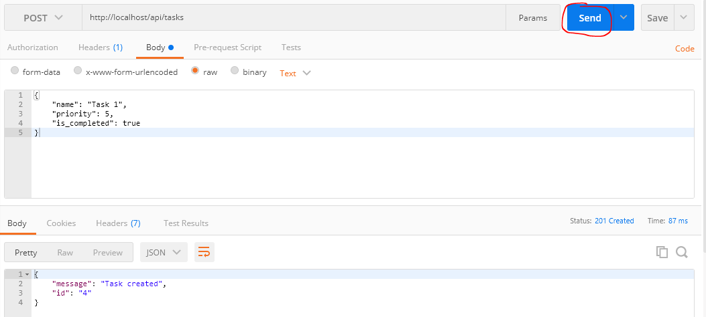

 |  | body: | {
 |  |  |  | name: "Task 2",
 |  |  |  | priority: 6
 |  |  | }

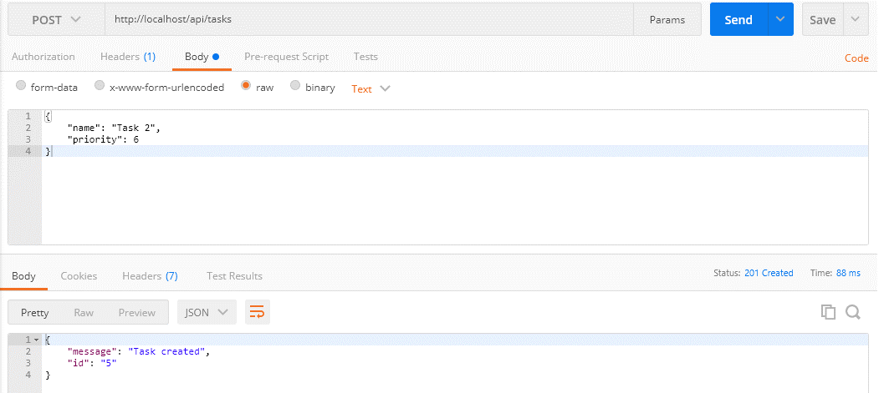

 |  | body: | {
 |  |  |  | name: "Task 3"
 |  |  | }



Check DB

add generic error handler
 | Add a generic error handler to output warnings as JSON |  |  |  |  |  |  |  |  |  |  |  |  | 4.create-a-restful-api
 | Mình đã insert được dữ liệu vào DB, tuy nhiên vấn đề khi call api ko truyền data thì sẽ có lỗi |  |  |  |  |  |  |  |  |  |  |  |  |  | 1.build-a-framework-for-serving-the-api.xlsx
 | Mình cũng đã giải quyết vấn đề exception handler để bắt tất cả các lỗi exception, kết quả trả về củ api mình dùng set_exception_handler() để xử lý chung cho trường hợp error exception |  |  |  |  |  |  |  |  |  |  |  |  |  |  | Always return JSON
 | Ngoài ra thì bản thân trong PHP cũng có các lỗi syntax kiểu như thiếu key của mảng, mà ở đây là trường hợp khi call api insert nhưng ko truyền data. Trường hợp này đối với kết |  |  |  |  |  |  |  |  |  |  |  |  |  |  | Ở phần trên(bên sheet Make debugging easier) mình đã giải quyết được vấn đề api trả về error khi gọi đến api thông qua url nhưng truyền thiếu tham số
 | quả trả về của api mình dùng set_error_handler() để xử lý chung cho các lỗi đó, mà xử lý trong hàm này đơn giả nhất là ném ra ErrorException và ErrorException này sẽ được xử lý ở |  |  |  |  |  |  |  |  |  |  |  |  |  |  | Kết quả trả về đang là dạng html, tuy nhiên html là chỉ dùng hiển thị trên browser. Còn đối với api thì cần phải trả về dạng json
 | set_exception_handler() mình đã tạo |  |  |  |  |  |  |  |  |  |  |  |  |  |  | Để dev thì đối với tham số $id của hàm processRequest() mình sẽ để là bắt buộc truyền bằng cách bỏ dấu "?", sau khi dev xong thì sẽ thêm lại
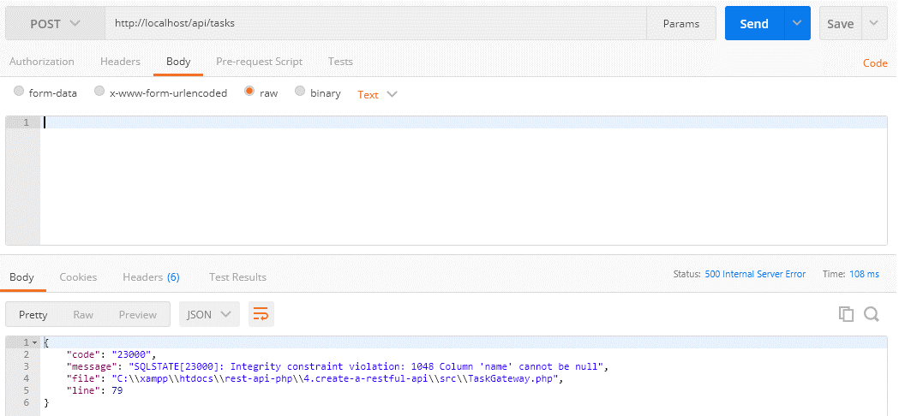
 |  |  |  |  |  |  |  |  |  |  |  |  |  |  |  | rest-api-php\4.create-a-restful-api\src\TaskController.php
 |  |  |  |  |  |  |  |  |  |  |  |  |  |  |  | public function processRequest(string $method, string $id): void

 |  |  |  |  |  |  |  |  |  |  |  |  |  |  | Throwable
 |  |  |  |  |  |  |  |  |  |  |  |  |  |  |  | Throwable có thể access nhiều method để lấy các giá trị error cụ thể
 |  |  |  |  |  |  |  |  |  |  |  |  |  |  |  | https://www.php.net/manual/en/class.throwable.php
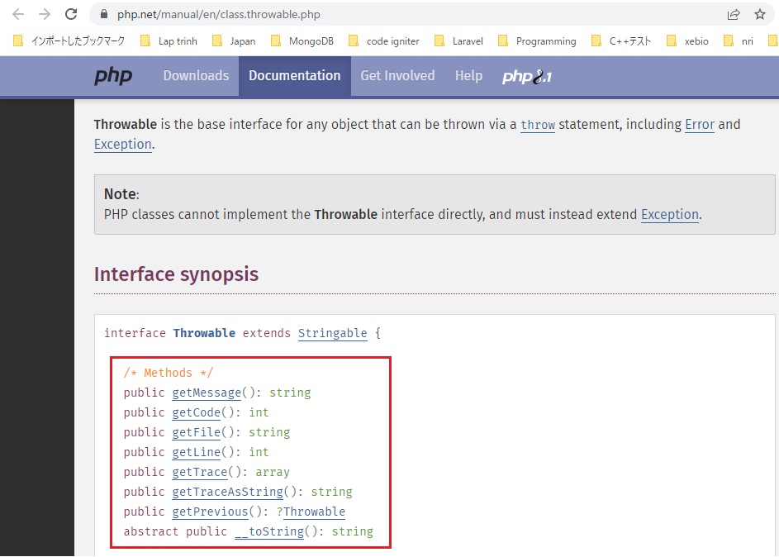
 |  |  |  |  |  |  |  |  |  |  |  | → | body truyền đi rỗng

 | set_error_handler
 | https://www.php.net/manual/en/function.set-error-handler.php
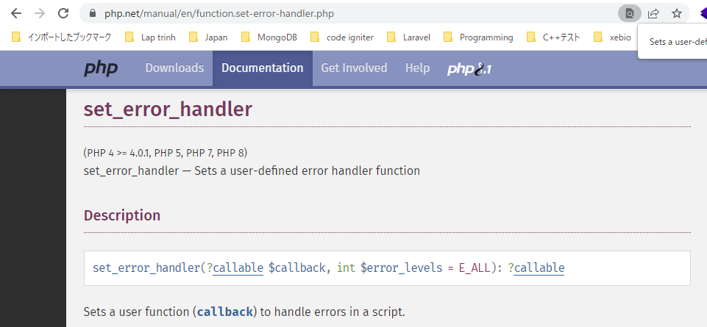

 |  |  |  |  |  |  |  |  |  |  |  |  |  |  | 構成
 |  |  |  |  |  |  |  |  |  |  |  |  |  |  |  | rest-api-php
 |  |  |  |  |  |  |  |  |  |  |  |  |  |  |  |  | 1.api-basics
 |  |  |  |  |  |  |  |  |  |  |  |  |  |  |  |  | 2.http-basics
 |  |  |  |  |  |  |  |  |  |  |  |  |  |  |  |  | 3.rest-and-restful-apis
 |  |  |  |  |  |  |  |  |  |  |  |  |  |  |  |  |  | 1.access-a-restful-api
 |  |  |  |  |  |  |  |  |  |  |  |  |  |  |  |  |  |  | gists.php
 |  |  |  |  |  |  |  |  |  |  |  |  |  |  |  |  |  |  | index.php
 |  |  |  |  |  |  |  |  |  |  |  |  |  |  |  |  |  | 2.guzzlehttp
 |  |  |  |  |  |  |  |  |  |  |  |  |  |  |  |  |  | 3.use-an-sdk
 |  |  |  |  |  |  |  |  |  |  |  |  |  |  |  |  |  | 4.create-a-restful-api
 |  |  |  |  |  |  |  |  |  |  |  |  |  |  |  |  |  |  | api
 |  |  |  |  |  |  |  |  |  |  |  |  |  |  |  |  |  |  |  | .htaccess
 |  |  |  |  |  |  |  |  |  |  |  |  |  |  |  |  |  |  |  | index.php |  | → | code
 |  |  |  |  |  |  |  |  |  |  |  |  |  |  |  |  |  |  | src
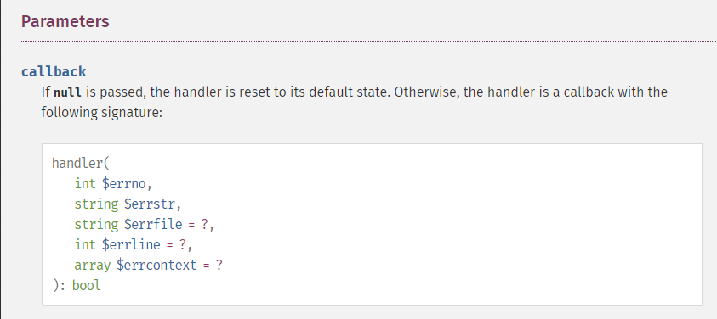
 |  |  |  |  |  |  |  |  |  |  |  |  |  |  |  |  |  |  |  | ErrorHandler.php |  | → | new
 |  |  |  |  |  |  |  |  |  |  |  |  |  |  |  |  |  |  |  | TaskController.php
 |  |  |  |  |  |  |  |  |  |  |  |  |  |  |  |  |  |  | vendor
 |  |  |  |  |  |  |  |  |  |  |  |  |  |  |  |  |  |  | composer.json

 |  |  |  |  |  |  |  |  |  |  |  |  |  |  | rest-api-php\4.create-a-restful-api\src\ErrorHandler.php
 |  |  |  |  |  |  |  |  |  |  |  |  |  |  |  | <?php

 |  |  |  |  |  |  |  |  |  |  |  |  |  |  |  | class ErrorHandler
 |  |  |  |  |  |  |  |  |  |  |  |  |  |  |  | {
 |  |  |  |  |  |  |  |  |  |  |  |  |  |  |  | public static function handleException(Throwable $exception): void
 |  |  |  |  |  |  |  |  |  |  |  |  |  |  |  | {
 |  |  |  |  |  |  |  |  |  |  |  |  |  |  |  | http_response_code(500);

 |  |  |  |  |  |  |  |  |  |  |  |  |  |  |  | echo json_encode([
 |  |  |  |  |  |  |  |  |  |  |  |  |  |  |  | "code" => $exception->getCode(), |  |  |  |  |  | Trong môi trường production thì có thể ko cần trả đầy đủ hết mà chỉ trả về các giá trị cần thiết
 |  |  |  |  |  |  |  |  |  |  |  |  |  |  |  | "message" => $exception->getMessage(), |  |  |  |  |  | như code và message
 |  |  |  |  |  |  |  |  |  |  |  |  |  |  |  | "file" => $exception->getFile(), |  |  |  |  |  | Các giá trị file và line thì có thể xuất ra log
 |  |  |  |  |  |  |  |  |  |  |  |  |  |  |  | "line" => $exception->getLine()
 |  |  |  |  |  |  |  |  |  |  |  |  |  |  |  | ]);
 |  |  |  |  |  |  |  |  |  |  |  |  |  |  |  | }
 | ErrorException |  |  |  |  |  |  |  |  |  |  |  |  |  |  | }
 | https://www.php.net/manual/en/class.errorexception.php
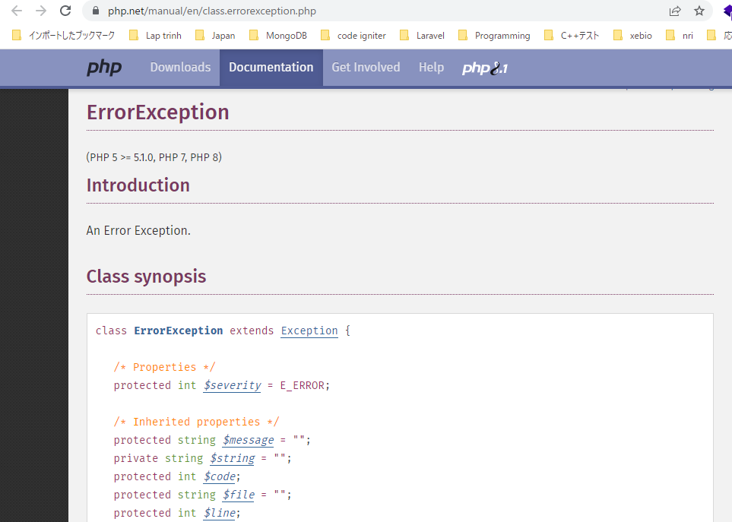
 |  |  |  |  |  |  |  |  |  |  |  |  |  |  | rest-api-php\4.create-a-restful-api\api\index.php
 |  |  |  |  |  |  |  |  |  |  |  |  |  |  |  | <?php

 |  |  |  |  |  |  |  |  |  |  |  |  |  |  |  | declare(strict_types=1);

 |  |  |  |  |  |  |  |  |  |  |  |  |  |  |  | ini_set("display_errors", "On");

 |  |  |  |  |  |  |  |  |  |  |  |  |  |  |  | require dirname(__DIR__) . "/vendor/autoload.php";

 |  |  |  |  |  |  |  |  |  |  |  |  |  |  |  | set_exception_handler("ErrorHandler::handleException"); |  |  |  |  | → | Sets a user-defined exception handler function

 |  |  |  |  |  |  |  |  |  |  |  |  |  |  |  | $path = parse_url($_SERVER["REQUEST_URI"], PHP_URL_PATH);

 |  |  |  |  |  |  |  |  |  |  |  |  |  |  |  | $parts = explode("/", $path);

 |  |  |  |  |  |  |  |  |  |  |  |  |  |  |  | $resource = $parts[2];

 |  |  |  |  |  |  |  |  |  |  |  |  |  |  |  | $id = $parts[3] ?? null;

 |  |  |  |  |  |  |  |  |  |  |  |  |  |  |  | if ($resource != "tasks") {

 |  |  |  |  |  |  |  |  |  |  |  |  |  |  |  | http_response_code(404);
 |  |  |  |  |  |  |  |  |  |  |  |  |  |  |  | exit;
 |  |  |  |  |  |  |  |  |  |  |  |  |  |  |  | }

 |  |  |  |  |  |  |  |  |  |  |  |  |  |  |  | header("Content-type: application/json; charset=UTF-8"); |  |  |  |  | → | Kết quả trả về đang là dạng html, tuy nhiên html là chỉ dùng hiển thị trên browser.
 |  |  |  |  |  |  |  |  |  |  |  |  |  |  |  |  |  |  |  |  |  | Còn đối với api thì cần phải trả về dạng json
 |  |  |  |  |  |  |  |  |  |  |  |  |  |  |  | $controller = new TaskController;

 |  |  |  |  |  |  |  |  |  |  |  |  |  |  |  | $controller->processRequest($_SERVER['REQUEST_METHOD'], $id);

 |  |  |  |  |  |  |  |  |  |  |  |  |  |  | Check call api
 |  |  |  |  |  |  |  |  |  |  |  |  |  |  |  | http://localhost/api/tasks
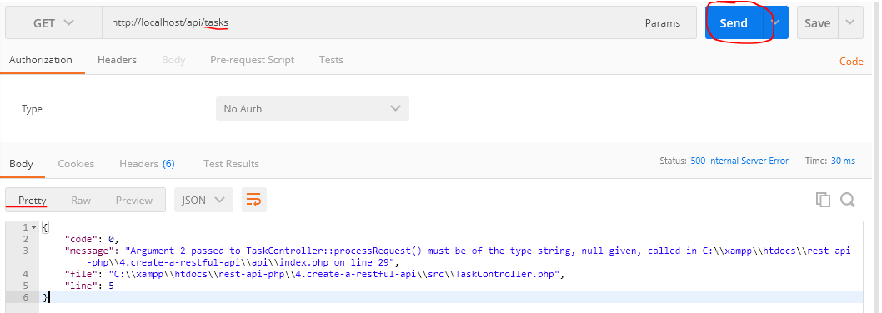
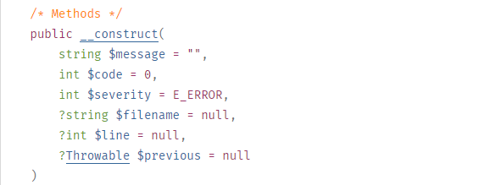

構成
 | rest-api-php
 |  | 1.api-basics
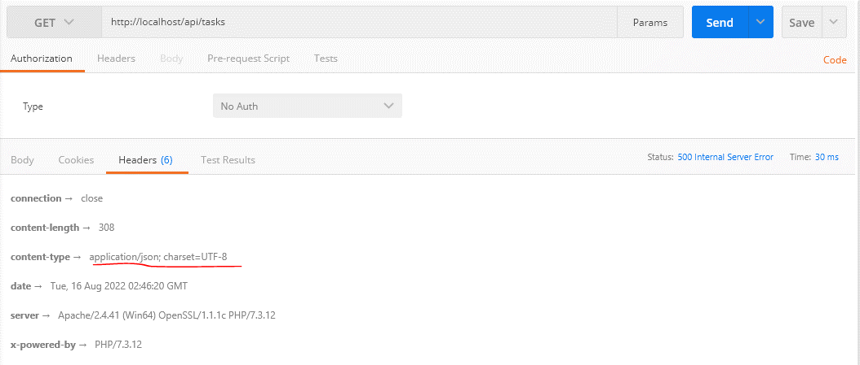
 |  | 2.http-basics
 |  | 3.rest-and-restful-apis
 |  |  | 1.access-a-restful-api
 |  |  |  | gists.php
 |  |  |  | index.php
 |  |  | 2.guzzlehttp
 |  |  | 3.use-an-sdk
 |  |  | 4.create-a-restful-api
 |  |  |  | api
 |  |  |  |  | .htaccess
 |  |  |  |  | index.php |  | → | code
 |  |  |  | src
 |  |  |  |  | Database.php
 |  |  |  |  | ErrorHandler.php |  | → | code
 |  |  |  |  | TaskController.php
 |  |  |  |  | TaskGateway.php
 |  |  |  | vendor
 |  |  |  | .env
 |  |  |  | composer.json
 |  |  |  | create_database.sql
 |  |  |  | create_task_table.sql
 |  |  |  | insert_task_table.sql

rest-api-php\4.create-a-restful-api\src\ErrorHandler.php
 | <?php
 |  |  |  |  |  |  |  |  |  |  |  |  |  |  | Vì response trả về dạng json nên đối với kết quả hợp lệ cũng phải customize dạng json chứ ko phải string
 | class ErrorHandler |  |  |  |  |  |  |  |  |  |  |  |  |  | rest-api-php\4.create-a-restful-api\src\TaskController.php
 | { |  |  |  |  |  |  |  |  |  |  |  |  |  |  | <?php
 | public static function handleError( |  |  |  |  | → | set_error_handler
 | int $errno, |  |  |  |  |  |  |  |  |  |  |  |  |  |  | class TaskController
 | string $errstr, |  |  |  |  |  |  |  |  |  |  |  |  |  |  | {
 | string $errfile, |  |  |  |  |  |  |  |  |  |  |  |  |  |  | public function processRequest(string $method, ?string $id): void
 | int $errline |  |  |  |  |  |  |  |  |  |  |  |  |  |  | {
 | ): void { |  |  |  |  |  |  |  |  |  |  |  |  |  |  | if ($id === null) {
 | throw new ErrorException($errstr, 0, $errno, $errfile, $errline); |  |  |  |  | → | ErrorException
 | } |  |  |  |  |  |  |  |  |  |  |  |  |  |  | if ($method == "GET") {

 | public static function handleException(Throwable $exception): void |  |  |  |  |  |  |  |  |  |  |  |  |  |  | echo json_encode("index");
 | { |  |  |  |  |  |  |  |  |  |  |  |  |  |  | } elseif ($method == "POST") {
 | http_response_code(500);
 |  |  |  |  |  |  |  |  |  |  |  |  |  |  |  | echo json_encode("create");
 | echo json_encode([ |  |  |  |  |  |  |  |  |  |  |  |  |  |  | }
 | "code" => $exception->getCode(), |  |  |  |  |  |  |  |  |  |  |  |  |  |  | } else {
 | "message" => $exception->getMessage(),
 | "file" => $exception->getFile(), |  |  |  |  |  |  |  |  |  |  |  |  |  |  | switch ($method) {
 | "line" => $exception->getLine()
 | ]); |  |  |  |  |  |  |  |  |  |  |  |  |  |  | case "GET":
 | } |  |  |  |  |  |  |  |  |  |  |  |  |  |  | echo json_encode("show $id");
 | } |  |  |  |  |  |  |  |  |  |  |  |  |  |  | break;

 |  |  |  |  |  |  |  |  |  |  |  |  |  |  |  | case "PATCH":
rest-api-php\4.create-a-restful-api\api\index.php |  |  |  |  |  |  |  |  |  |  |  |  |  |  |  | echo json_encode("update $id");
 | <?php |  |  |  |  |  |  |  |  |  |  |  |  |  |  | break;

 | declare(strict_types=1); |  |  |  |  |  |  |  |  |  |  |  |  |  |  | case "DELETE":
 |  |  |  |  |  |  |  |  |  |  |  |  |  |  |  | echo json_encode("delete $id");
 | ini_set("display_errors", "On"); |  |  |  |  |  |  |  |  |  |  |  |  |  |  | break;
 |  |  |  |  |  |  |  |  |  |  |  |  |  |  |  | }
 | require dirname(__DIR__) . "/vendor/autoload.php"; |  |  |  |  |  |  |  |  |  |  |  |  |  |  | }
 |  |  |  |  |  |  |  |  |  |  |  |  |  |  |  | }
 | set_error_handler("ErrorHandler::handleError"); |  |  |  |  |  |  |  | → | Gọi set_error_handler() trước set_exception_handler() |  |  |  |  |  | }
 | set_exception_handler("ErrorHandler::handleException");

 | $dotenv = Dotenv\Dotenv::createImmutable(dirname(__DIR__));
 | $dotenv->load();

 | $path = parse_url($_SERVER["REQUEST_URI"], PHP_URL_PATH);

 | $parts = explode("/", $path);

 | $resource = $parts[2];

 | $id = $parts[3] ?? null;

 | if ($resource != "tasks") {

 | http_response_code(404);
 | exit;
 | }

 | header("Content-type: application/json; charset=UTF-8");

 | $database = new Database($_ENV["DB_HOST"], $_ENV["DB_NAME"], $_ENV["DB_USER"], $_ENV["DB_PASS"]);

 | $task_gateway = new TaskGateway($database);

 | $controller = new TaskController($task_gateway);

 | $controller->processRequest($_SERVER['REQUEST_METHOD'], $id);

Check call api
 | call api insert data nhưng ko truyền data
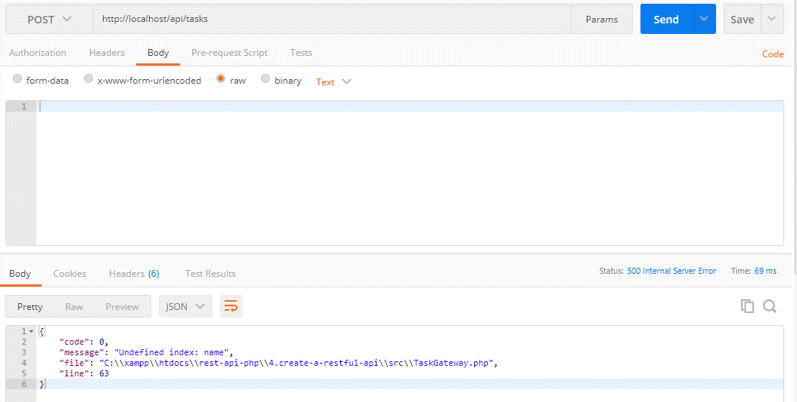

 |  |  |  |  |  |  |  |  |  |  | → | body truyền đi rỗng

Validate data respond 422status

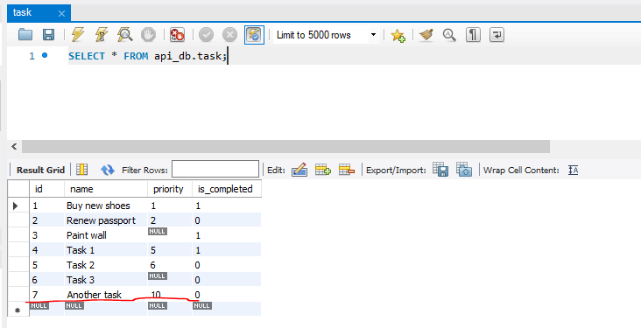
 | Validate the data and respond with a 422 status code if invalid
 | Bên sheet add generic error handler mình đã xử lý được thêm vấn đề khi có lỗi syntax của PHP bằng cách sử dụng set_error_handler() và ném ra Exception để catch message
 | Phần này mình sẽ sửa phần trả về message lỗi của việc gửi 1 request post đến enpoint api với dữ liệu rỗng bằng cách validate các trường dữ liệu ko được truyền hay có truyền nhưng rỗng
 | đồng thời mình sẽ validate trường có giá trị nhưng khác kiểu dữ liệu…

 | 422 Unprocessable Entity
 | Trường hợp này được coi là server request được truyền đến, và resquest đúng về syntax
 | https://developer.mozilla.org/en-US/docs/Web/HTTP/Status/422
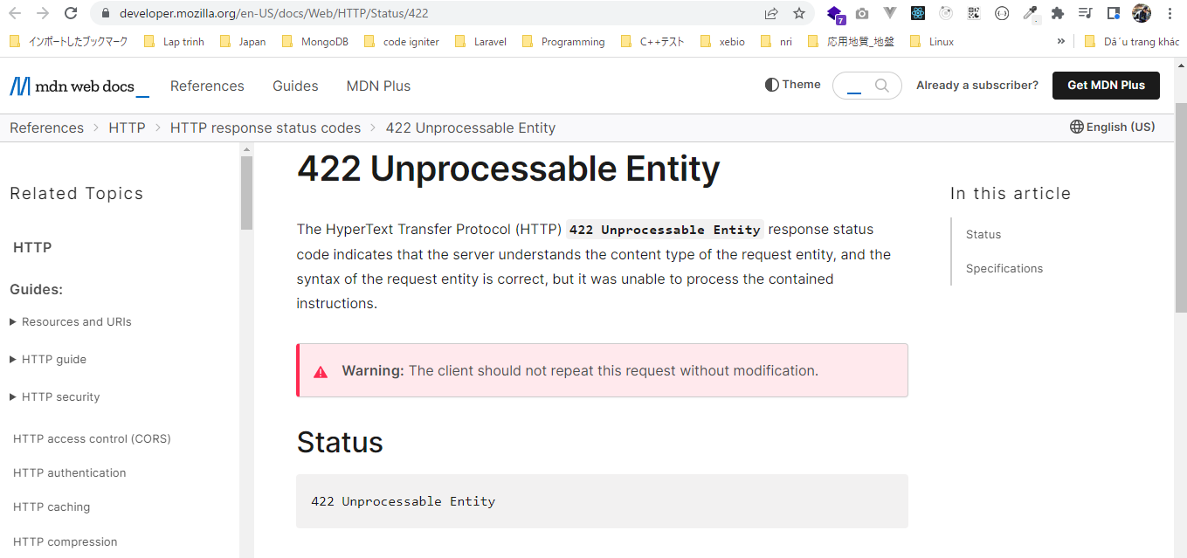

構成
 | rest-api-php
 |  | 1.api-basics
 |  | 2.http-basics
 |  | 3.rest-and-restful-apis
 |  |  | 1.access-a-restful-api
 |  |  |  | gists.php
 |  |  |  | index.php
 |  |  | 2.guzzlehttp
 |  |  | 3.use-an-sdk
 |  |  | 4.create-a-restful-api
 |  |  |  | api
 |  |  |  |  | .htaccess
 |  |  |  |  | index.php
 |  |  |  | src
 |  |  |  |  | Database.php
 |  |  |  |  | ErrorHandler.php
 |  |  |  |  | TaskController.php |  | → | code
 |  |  |  |  | TaskGateway.php
 |  |  |  | vendor
 |  |  |  | .env
 |  |  |  | composer.json
 |  |  |  | create_database.sql
 |  |  |  | create_task_table.sql
 |  |  |  | insert_task_table.sql

rest-api-php\4.create-a-restful-api\src\TaskController.php
 | <?php

 | class TaskController
 | {
 | private $gateway;

 | public function __construct(TaskGateway $gateway)
 | {
 | $this->gateway = $gateway;
 | }

 | public function processRequest(string $method, ?string $id): void
 | {
 | if ($id === null) {

 | if ($method == "GET") {

 | echo json_encode($this->gateway->getAll());
 | } elseif ($method == "POST") {

 | $data = (array) json_decode(file_get_contents("php://input"), true); |  |  |  |  | → | Dùng ép kiểu đưa về dạng array để khi body request lên là json rỗng thì $data sẽ là mảng rỗng []

 | $errors = $this->getValidationErrors($data);

 | if (!empty($errors)) {

 | $this->respondUnprocessableEntity($errors);
 | return; |  |  |  |  | → | Dừng quá trình xử lý tại đây và ko gọi process insert data bên dưới
 | }

 | $id = $this->gateway->create($data);

 | $this->respondCreated($id);
 | } else {

 | $this->respondMethodNotAllowed("GET, POST");
 | }
 | } else {

 | $task = $this->gateway->get($id);

 | if ($task === []) {

 | $this->respondNotFound($id);
 | return;
 | }

 | switch ($method) {

 | case "GET":
 | echo json_encode($task);
 | break;

 | case "PATCH":
 | echo json_encode("update $id");
 | break;

 | case "DELETE":
 | echo json_encode("delete $id");
 | break;

 | default:
 | $this->respondMethodNotAllowed("GET, PATCH, DELETE");
 | }
 | }
 | }

 | private function respondUnprocessableEntity(array $errors): void
 | {
 | http_response_code(422);
 | echo json_encode(["errors" => $errors]);
 | }

 | private function respondMethodNotAllowed(string $allowed_methods): void
 | {
 | http_response_code(405);
 | header("Allow: $allowed_methods");
 | }

 | private function respondNotFound(string $id): void
 | {
 | http_response_code(404);
 | echo json_encode(["message" => "Task with ID $id not found"]);
 | }

 | private function respondCreated(string $id): void
 | {
 | http_response_code(201);
 | echo json_encode(["message" => "Task created", "id" => $id]);
 | }

 | private function getValidationErrors(array $data): array
 | {
 | $errors = [];

 | if (empty($data["name"])) {

 | $errors[] = "name is required";
 | }

 | if (!empty($data["priority"])) {

 | if (filter_var($data["priority"], FILTER_VALIDATE_INT) === false) { |  |  |  |  | → | Trường priority truyền đến phải là số

 | $errors[] = "priority must be an integer";
 | }
 | }

 | return $errors;
 | }
 | }

Check by call api
 | gọi api để insert nhưng ko truyền data. Trường hợp này giống với trường hợp có truyền data nhưng field được truyền là require(ko được rỗng) nhưng lại truyền rỗng
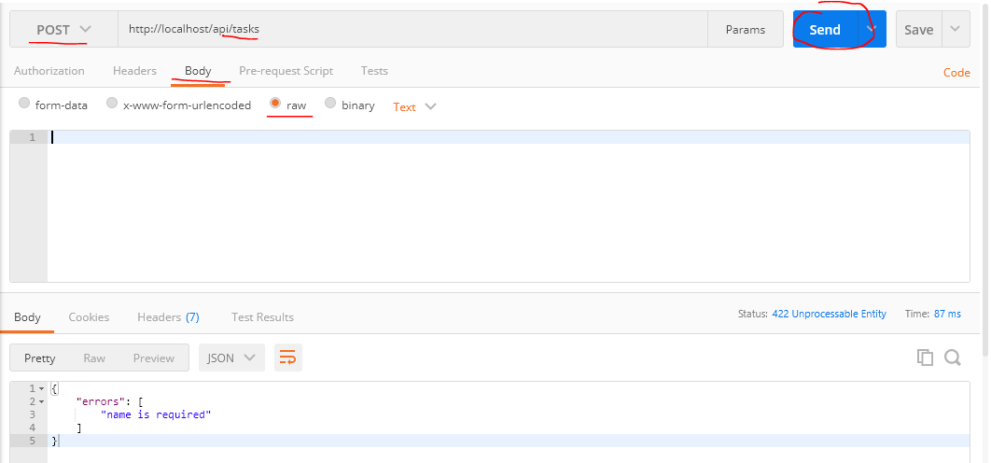

 | gọi api để insert nhưng trường hợp có truyền data nhưng field được truyền là require(ko được rỗng) nhưng lại truyền rỗng


 | Trường hợp truyền priority là chuỗi
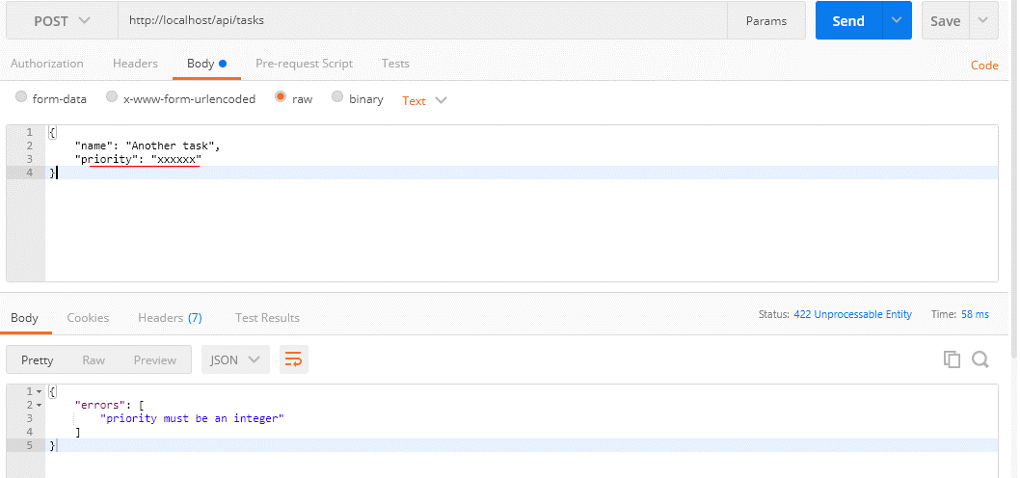

 | Trường hợp truyền data ko có vấn đề thì insert bình thường

validate update existing record
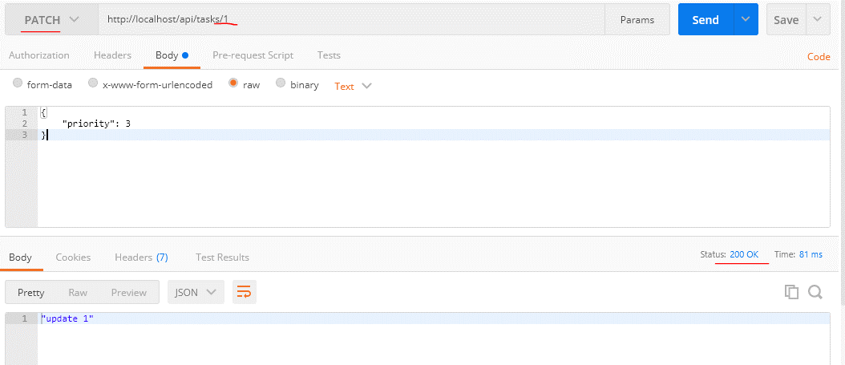
 | Conditionally validate the data when updating an existing record
 | Cũng giống như trường hợp insert thì đối với trường hợp update thì mình cũng nhận data được truyền đến rồi validate data đó
 | Tuy nhiên khác với trường hợp insert thì đối với trường hợp update thì mình ko cần validate cho trường field là bắt buộc phải được truyền lên

構成
 | rest-api-php
 |  | 1.api-basics
 |  | 2.http-basics
 |  | 3.rest-and-restful-apis
 |  |  | 1.access-a-restful-api
 |  |  |  | gists.php
 |  |  |  | index.php
 |  |  | 2.guzzlehttp
 |  |  | 3.use-an-sdk
 |  |  | 4.create-a-restful-api
 |  |  |  | api
 |  |  |  |  | .htaccess
 |  |  |  |  | index.php
 |  |  |  | src
 |  |  |  |  | Database.php
 |  |  |  |  | ErrorHandler.php
 |  |  |  |  | TaskController.php | → | code
 |  |  |  |  | TaskGateway.php
 |  |  |  | vendor
 |  |  |  | .env
 |  |  |  | composer.json
 |  |  |  | create_database.sql
 |  |  |  | create_task_table.sql
 |  |  |  | insert_task_table.sql

rest-api-php\4.create-a-restful-api\src\TaskController.php
 | <?php

 | class TaskController
 | {
 | private $gateway;

 | public function __construct(TaskGateway $gateway)
 | {
 | $this->gateway = $gateway;
 | }

 | public function processRequest(string $method, ?string $id): void
 | {
 | if ($id === null) {

 | if ($method == "GET") {

 | echo json_encode($this->gateway->getAll());
 | } elseif ($method == "POST") {

 | $data = (array) json_decode(file_get_contents("php://input"), true);

 | $errors = $this->getValidationErrors($data);

 | if (!empty($errors)) {

 | $this->respondUnprocessableEntity($errors);
 | return;
 | }

 | $id = $this->gateway->create($data);

 | $this->respondCreated($id);
 | } else {

 | $this->respondMethodNotAllowed("GET, POST");
 | }
 | } else {

 | $task = $this->gateway->get($id);

 | if ($task === []) {

 | $this->respondNotFound($id);
 | return;
 | }

 | switch ($method) {

 | case "GET":
 | echo json_encode($task);
 | break;

 | case "PATCH":
 | $data = (array) json_decode(file_get_contents("php://input"), true);

 | $errors = $this->getValidationErrors($data, false); |  |  |  |  | → | trường hợp này là update nên ko cần validate required

 | if (!empty($errors)) {

 | $this->respondUnprocessableEntity($errors);
 | return;
 | }

 | echo json_encode("update $id");
 | break;

 | case "DELETE":
 | echo json_encode("delete $id");
 | break;

 | default:
 | $this->respondMethodNotAllowed("GET, PATCH, DELETE");
 | }
 | }
 | }

 | private function respondUnprocessableEntity(array $errors): void
 | {
 | http_response_code(422);
 | echo json_encode(["errors" => $errors]);
 | }

 | private function respondMethodNotAllowed(string $allowed_methods): void
 | {
 | http_response_code(405);
 | header("Allow: $allowed_methods");
 | }

 | private function respondNotFound(string $id): void
 | {
 | http_response_code(404);
 | echo json_encode(["message" => "Task with ID $id not found"]);
 | }

 | private function respondCreated(string $id): void
 | {
 | http_response_code(201);
 | echo json_encode(["message" => "Task created", "id" => $id]);
 | }

 | private function getValidationErrors(array $data, bool $is_new = true): array
 | {
 | $errors = [];

 | if ($is_new && empty($data["name"])) { |  |  |  |  | → | Đối với trường hợp insert thì mới phải validate cho trường name là required, còn đối với trường
 |  |  |  |  |  |  | hợp update thì ko cần validate required
 | $errors[] = "name is required";
 | }

 | if (!empty($data["priority"])) {

 | if (filter_var($data["priority"], FILTER_VALIDATE_INT) === false) {

 | $errors[] = "priority must be an integer";
 | }
 | }

 | return $errors;
 | }
 | }

Check by call api
 | call api để update data, data truyền lên ko cần chứa trường name, response trả về là OK(200)

get data from request update
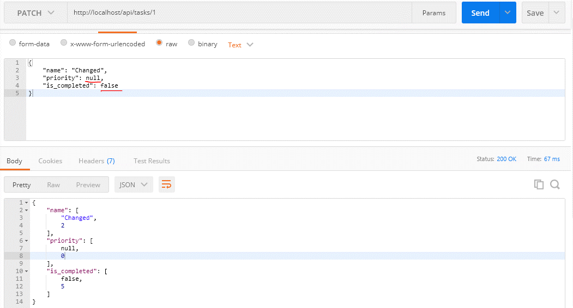
 | Get the data from the request for updating an existing record

構成
 | rest-api-php
 |  | 1.api-basics
 |  | 2.http-basics
 |  | 3.rest-and-restful-apis
 |  |  | 1.access-a-restful-api
 |  |  |  | gists.php
 |  |  |  | index.php
 |  |  | 2.guzzlehttp
 |  |  | 3.use-an-sdk
 |  |  | 4.create-a-restful-api
 |  |  |  | api
 |  |  |  |  | .htaccess
 |  |  |  |  | index.php
 |  |  |  | src
 |  |  |  |  | Database.php
 |  |  |  |  | ErrorHandler.php
 |  |  |  |  | TaskController.php |  | → | code
 |  |  |  |  | TaskGateway.php |  | → | code
 |  |  |  | vendor
 |  |  |  | .env
 |  |  |  | composer.json
 |  |  |  | create_database.sql
 |  |  |  | create_task_table.sql
 |  |  |  | insert_task_table.sql

rest-api-php\4.create-a-restful-api\src\TaskController.php
 | <?php

 | class TaskController
 | {
 | private $gateway;

 | public function __construct(TaskGateway $gateway)
 | {
 | $this->gateway = $gateway;
 | }

 | public function processRequest(string $method, ?string $id): void
 | {
 | if ($id === null) {

 | if ($method == "GET") {

 | echo json_encode($this->gateway->getAll());
 | } elseif ($method == "POST") {

 | $data = (array) json_decode(file_get_contents("php://input"), true);

 | $errors = $this->getValidationErrors($data);

 | if (!empty($errors)) {

 | $this->respondUnprocessableEntity($errors);
 | return;
 | }

 | $id = $this->gateway->create($data);

 | $this->respondCreated($id);
 | } else {

 | $this->respondMethodNotAllowed("GET, POST");
 | }
 | } else {

 | $task = $this->gateway->get($id);

 | if ($task === []) {

 | $this->respondNotFound($id);
 | return;
 | }

 | switch ($method) {

 | case "GET":
 | echo json_encode($task);
 | break;

 | case "PATCH":
 | $data = (array) json_decode(file_get_contents("php://input"), true);

 | $errors = $this->getValidationErrors($data, false);

 | if (!empty($errors)) {

 | $this->respondUnprocessableEntity($errors);
 | return;
 | }

 | $this->gateway->update($id, $data);
 | break;

 | case "DELETE":
 | echo json_encode("delete $id");
 | break;

 | default:
 | $this->respondMethodNotAllowed("GET, PATCH, DELETE");
 | }
 | }
 | }

 | private function respondUnprocessableEntity(array $errors): void
 | {
 | http_response_code(422);
 | echo json_encode(["errors" => $errors]);
 | }

 | private function respondMethodNotAllowed(string $allowed_methods): void
 | {
 | http_response_code(405);
 | header("Allow: $allowed_methods");
 | }

 | private function respondNotFound(string $id): void
 | {
 | http_response_code(404);
 | echo json_encode(["message" => "Task with ID $id not found"]);
 | }

 | private function respondCreated(string $id): void
 | {
 | http_response_code(201);
 | echo json_encode(["message" => "Task created", "id" => $id]);
 | }

 | private function getValidationErrors(array $data, bool $is_new = true): array
 | {
 | $errors = [];

 | if ($is_new && empty($data["name"])) {

 | $errors[] = "name is required";
 | }

 | if (!empty($data["priority"])) {

 | if (filter_var($data["priority"], FILTER_VALIDATE_INT) === false) {

 | $errors[] = "priority must be an integer";
 | }
 | }

 | return $errors;
 | }
 | }

rest-api-php\4.create-a-restful-api\src\TaskGateway.php
 | <?php

 | class TaskGateway
 | {
 | private $conn;

 | public function __construct(Database $database)
 | {
 | $this->conn = $database->getConnection();
 | }

 | public function getAll(): array
 | {
 | $sql = "SELECT *
 | FROM task
 | ORDER BY name";

 | $stmt = $this->conn->query($sql);

 | $data = [];

 | while ($row = $stmt->fetch(PDO::FETCH_ASSOC)) {

 | $row['is_completed'] = (bool) $row['is_completed'];

 | $data[] = $row;
 | }

 | return $data;
 | }

 | public function get(string $id): array
 | {
 | $sql = "SELECT *
 | FROM task
 | WHERE id = :id";

 | $stmt = $this->conn->prepare($sql);

 | $stmt->bindValue(":id", $id, PDO::PARAM_INT);

 | $stmt->execute();

 | $data = $stmt->fetch(PDO::FETCH_ASSOC);

 | if ($data !== false) {

 | $data['is_completed'] = (bool) $data['is_completed'];
 | } else {
 | return [];
 | }

 | return $data;
 | }

 | public function create(array $data): string
 | {
 | $sql = "INSERT INTO task (name, priority, is_completed)
 | VALUES (:name, :priority, :is_completed)";

 | $stmt = $this->conn->prepare($sql);

 | $stmt->bindValue(":name", $data["name"], PDO::PARAM_STR);

 | if (empty($data["priority"])) {

 | $stmt->bindValue(":priority", null, PDO::PARAM_NULL);
 | } else {

 | $stmt->bindValue(":priority", $data["priority"], PDO::PARAM_INT);
 | }

 | $stmt->bindValue(
 | ":is_completed",
 | $data["is_completed"] ?? false,
 | PDO::PARAM_BOOL
 | );

 | $stmt->execute();

 | return $this->conn->lastInsertId();
 | }

 | public function update(string $id, array $data) |  |  |  |  | → | Không giống như insert, đối với update thì mình chỉ cần dựa vào data request xác định những trường nào
 | { |  |  |  |  |  | cần update dựa để tạo câu sql update dựa trên các trường đó
 | $fields = [];

 | if (!empty($data["name"])) {

 | $fields["name"] = [
 | $data["name"],
 | PDO::PARAM_STR |  |  |  |  | → | Mình sẽ dùng phương thức bindValue() bind các giá trị được request đến để placeholder câu SQL do đó
 | ]; |  |  |  |  |  | ở đây mình sẽ đưa thêm PDO data type
 | }

 | if (array_key_exists("priority", $data)) {

 | $fields["priority"] = [
 | $data["priority"],
 | $data["priority"] === null ? PDO::PARAM_NULL : PDO::PARAM_INT |  |  |  |  | → | Giá trị của priority thì có thể là null hoặc int
 | ];
 | }

 | if (array_key_exists("is_completed", $data)) { |  |  |  |  | → | Trong trường hợp giá trị is_completed được truyền đến được set giá trị là false thì nếu dùng empty() như đối
 |  |  |  |  |  |  | với name thì !empty($data["is_completed"]) nhận giá trị false nên giá trị is_completed truyền đến
 | $fields["is_completed"] = [ |  |  |  |  |  | sẽ ko được set vào $fields. Do đó thay cho việc dùng empty() thì mình phải dùng array_key_exists() để check
 | $data["is_completed"], |  |  |  |  |  | Tương tự đối với priority cũng vậy, đối với priority thì nó có thể được truyền đến giá trị null và empty(null) có
 | PDO::PARAM_BOOL |  |  |  |  |  | giá trị true nên priority cũng phải dùng array_key_exists() để check
 | ];
 | }

 | echo json_encode($fields);
 | exit;
 | }
 | }

Check by call api

Update record status 200
 | Update the record in the database and return a 200 status code

構成
 | rest-api-php
 |  | 1.api-basics
 |  | 2.http-basics
 |  | 3.rest-and-restful-apis
 |  |  | 1.access-a-restful-api
 |  |  |  | gists.php
 |  |  |  | index.php
 |  |  | 2.guzzlehttp
 |  |  | 3.use-an-sdk
 |  |  | 4.create-a-restful-api
 |  |  |  | api
 |  |  |  |  | .htaccess
 |  |  |  |  | index.php
 |  |  |  | src
 |  |  |  |  | Database.php
 |  |  |  |  | ErrorHandler.php
 |  |  |  |  | TaskController.php |  | → | code
 |  |  |  |  | TaskGateway.php |  | → | code
 |  |  |  | vendor
 |  |  |  | .env
 |  |  |  | composer.json
 |  |  |  | create_database.sql
 |  |  |  | create_task_table.sql
 |  |  |  | insert_task_table.sql

rest-api-php\4.create-a-restful-api\src\TaskController.php
 | <?php

 | class TaskController
 | {
 | private $gateway;

 | public function __construct(TaskGateway $gateway)
 | {
 | $this->gateway = $gateway;
 | }

 | public function processRequest(string $method, ?string $id): void
 | {
 | if ($id === null) {

 | if ($method == "GET") {

 | echo json_encode($this->gateway->getAll());
 | } elseif ($method == "POST") {

 | $data = (array) json_decode(file_get_contents("php://input"), true);

 | $errors = $this->getValidationErrors($data);

 | if (!empty($errors)) {

 | $this->respondUnprocessableEntity($errors);
 | return;
 | }

 | $id = $this->gateway->create($data);

 | $this->respondCreated($id);
 | } else {

 | $this->respondMethodNotAllowed("GET, POST");
 | }
 | } else {

 | $task = $this->gateway->get($id);

 | if ($task === []) {

 | $this->respondNotFound($id);
 | return;
 | }

 | switch ($method) {

 | case "GET":
 | echo json_encode($task);
 | break;

 | case "PATCH":
 | $data = (array) json_decode(file_get_contents("php://input"), true);

 | $errors = $this->getValidationErrors($data, false);

 | if (!empty($errors)) {

 | $this->respondUnprocessableEntity($errors);
 | return;
 | }

 | $rows = $this->gateway->update($id, $data);
 | echo json_encode(["message" => "Task updated", "rows" => $rows]); |  |  |  |  | → | Update thành công trả về status code 200 mà 200 là giá trị mặc định nên ko cần dùng http_response_code()
 | break; |  |  |  |  |  | để thay đổi giá trị status code khác

 | case "DELETE":
 | echo json_encode("delete $id");
 | break;

 | default:
 | $this->respondMethodNotAllowed("GET, PATCH, DELETE");
 | }
 | }
 | }

 | private function respondUnprocessableEntity(array $errors): void
 | {
 | http_response_code(422);
 | echo json_encode(["errors" => $errors]);
 | }

 | private function respondMethodNotAllowed(string $allowed_methods): void
 | {
 | http_response_code(405);
 | header("Allow: $allowed_methods");
 | }

 | private function respondNotFound(string $id): void
 | {
 | http_response_code(404);
 | echo json_encode(["message" => "Task with ID $id not found"]);
 | }

 | private function respondCreated(string $id): void
 | {
 | http_response_code(201);
 | echo json_encode(["message" => "Task created", "id" => $id]);
 | }

 | private function getValidationErrors(array $data, bool $is_new = true): array
 | {
 | $errors = [];

 | if ($is_new && empty($data["name"])) {

 | $errors[] = "name is required";
 | }

 | if (!empty($data["priority"])) {

 | if (filter_var($data["priority"], FILTER_VALIDATE_INT) === false) {

 | $errors[] = "priority must be an integer";
 | }
 | }

 | return $errors;
 | }
 | }

rest-api-php\4.create-a-restful-api\src\TaskGateway.php
 | <?php

 | class TaskGateway
 | {
 | private $conn;

 | public function __construct(Database $database)
 | {
 | $this->conn = $database->getConnection();
 | }

 | public function getAll(): array
 | {
 | $sql = "SELECT *
 | FROM task
 | ORDER BY name";

 | $stmt = $this->conn->query($sql);

 | $data = [];

 | while ($row = $stmt->fetch(PDO::FETCH_ASSOC)) {

 | $row['is_completed'] = (bool) $row['is_completed'];

 | $data[] = $row;
 | }

 | return $data;
 | }

 | public function get(string $id): array
 | {
 | $sql = "SELECT *
 | FROM task
 | WHERE id = :id";

 | $stmt = $this->conn->prepare($sql);

 | $stmt->bindValue(":id", $id, PDO::PARAM_INT);

 | $stmt->execute();

 | $data = $stmt->fetch(PDO::FETCH_ASSOC);

 | if ($data !== false) {

 | $data['is_completed'] = (bool) $data['is_completed'];
 | } else {
 | return [];
 | }

 | return $data;
 | }

 | public function create(array $data): string
 | {
 | $sql = "INSERT INTO task (name, priority, is_completed)
 | VALUES (:name, :priority, :is_completed)";

 | $stmt = $this->conn->prepare($sql);

 | $stmt->bindValue(":name", $data["name"], PDO::PARAM_STR);

 | if (empty($data["priority"])) {

 | $stmt->bindValue(":priority", null, PDO::PARAM_NULL);
 | } else {

 | $stmt->bindValue(":priority", $data["priority"], PDO::PARAM_INT);
 | }

 | $stmt->bindValue(
 | ":is_completed",
 | $data["is_completed"] ?? false,
 | PDO::PARAM_BOOL
 | );

 | $stmt->execute();

 | return $this->conn->lastInsertId();
 | }

 | public function update(string $id, array $data): int
 | {
 | $fields = [];

 | if ( ! empty($data["name"])) {

 | $fields["name"] = [
 | $data["name"],
 | PDO::PARAM_STR
 | ];
 | }

 | if (array_key_exists("priority", $data)) {

 | $fields["priority"] = [
 | $data["priority"],
 | $data["priority"] === null ? PDO::PARAM_NULL : PDO::PARAM_INT
 | ];
 | }

 | if (array_key_exists("is_completed", $data)) {

 | $fields["is_completed"] = [
 | $data["is_completed"],
 | PDO::PARAM_BOOL
 | ];
 | }

 | if (empty($fields)) {

 | return 0; |  |  |  |  | → | Trường hợp ko có data update được request lên thì return luôn, ko có row nào trong DB được update

 | } else {

 | $sets = array_map(function($value) { |  |  |  |  | → | $sets= | Array
 |  |  |  |  |  |  |  | (
 | return "$value = :$value"; |  |  |  |  |  |  | [0] => name = :name
 |  |  |  |  |  |  |  | [1] => priority = :priority
 | }, array_keys($fields)); |  |  |  |  |  |  | [2] => is_completed = :is_completed
 |  |  |  |  |  |  |  | )
 | $sql = "UPDATE task" |  |  |  |  | → | implode(", ", $sets) = "name = :name, priority = :priority, is_completed = :is_completed"
 | . " SET " . implode(", ", $sets) |  |  |  |  |  | $sql="UPDATE task SET name = :name, priority = :priority, is_completed = :is_completed WHERE id = :id"
 | . " WHERE id = :id";

 | $stmt = $this->conn->prepare($sql);

 | $stmt->bindValue(":id", $id, PDO::PARAM_INT);

 | foreach ($fields as $name => $values) {

 | $stmt->bindValue(":$name", $values[0], $values[1]);

 | }

 | $stmt->execute();

 | return $stmt->rowCount(); |  |  |  |  | → | Trả về số row trong DB được update, sau khi update rồi mà tiếp tục gửi request 1 lần nữa với cùng 1 data thì
 | } |  |  |  |  |  | cũng sẽ trả về 0
 | }

Check by call api
 | Gửi request update data có id là 1


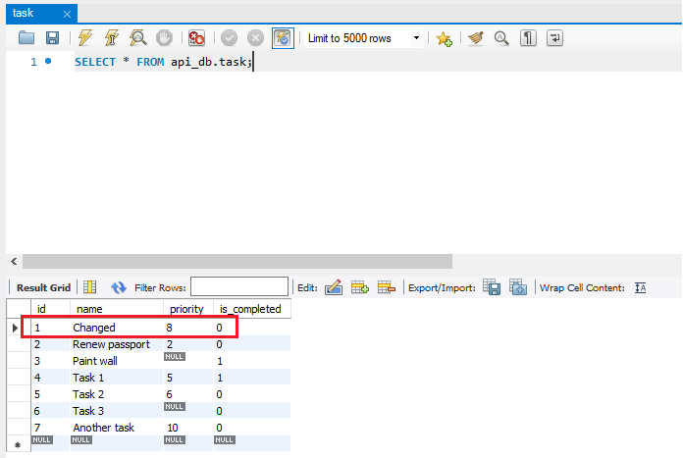

 |  |  |  |  |  |  |  |  | Check data được update

Delete record status 200
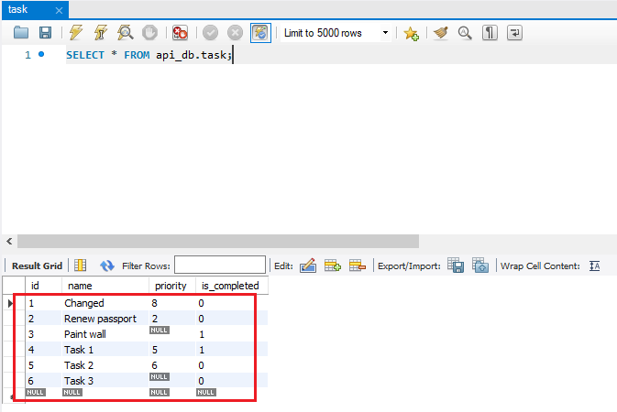
 | Delete the record in the database and return a 200 status code

構成
 | rest-api-php
 |  | 1.api-basics
 |  | 2.http-basics
 |  | 3.rest-and-restful-apis
 |  |  | 1.access-a-restful-api
 |  |  |  | gists.php
 |  |  |  | index.php
 |  |  | 2.guzzlehttp
 |  |  | 3.use-an-sdk
 |  |  | 4.create-a-restful-api
 |  |  |  | api
 |  |  |  |  | .htaccess
 |  |  |  |  | index.php
 |  |  |  | src
 |  |  |  |  | Database.php
 |  |  |  |  | ErrorHandler.php
 |  |  |  |  | TaskController.php |  | → | code
 |  |  |  |  | TaskGateway.php |  | → | code
 |  |  |  | vendor
 |  |  |  | .env
 |  |  |  | composer.json
 |  |  |  | create_database.sql
 |  |  |  | create_task_table.sql
 |  |  |  | insert_task_table.sql

rest-api-php\4.create-a-restful-api\src\TaskController.php
 | <?php

 | class TaskController
 | {
 | private $gateway;

 | public function __construct(TaskGateway $gateway)
 | {
 | $this->gateway = $gateway;
 | }

 | public function processRequest(string $method, ?string $id): void
 | {
 | if ($id === null) {

 | if ($method == "GET") {

 | echo json_encode($this->gateway->getAll());
 | } elseif ($method == "POST") {

 | $data = (array) json_decode(file_get_contents("php://input"), true);

 | $errors = $this->getValidationErrors($data);

 | if (!empty($errors)) {

 | $this->respondUnprocessableEntity($errors);
 | return;
 | }

 | $id = $this->gateway->create($data);

 | $this->respondCreated($id);
 | } else {

 | $this->respondMethodNotAllowed("GET, POST");
 | }
 | } else {

 | $task = $this->gateway->get($id);

 | if ($task === []) {

 | $this->respondNotFound($id);
 | return;
 | }

 | switch ($method) {

 | case "GET":
 | echo json_encode($task);
 | break;

 | case "PATCH":
 | $data = (array) json_decode(file_get_contents("php://input"), true);

 | $errors = $this->getValidationErrors($data, false);

 | if (!empty($errors)) {

 | $this->respondUnprocessableEntity($errors);
 | return;
 | }

 | $rows = $this->gateway->update($id, $data);
 | echo json_encode(["message" => "Task updated", "rows" => $rows]);
 | break;

 | case "DELETE":
 | $rows = $this->gateway->delete($id);
 | echo json_encode(["message" => "Task deleted", "rows" => $rows]); |  |  |  |  | → | delete thành công trả về status code 200 mà 200 là giá trị mặc định nên ko cần dùng http_response_code()
 | break; |  |  |  |  |  | để thay đổi giá trị status code khác

 | default:
 | $this->respondMethodNotAllowed("GET, PATCH, DELETE");
 | }
 | }
 | }

 | private function respondUnprocessableEntity(array $errors): void
 | {
 | http_response_code(422);
 | echo json_encode(["errors" => $errors]);
 | }

 | private function respondMethodNotAllowed(string $allowed_methods): void
 | {
 | http_response_code(405);
 | header("Allow: $allowed_methods");
 | }

 | private function respondNotFound(string $id): void
 | {
 | http_response_code(404);
 | echo json_encode(["message" => "Task with ID $id not found"]);
 | }

 | private function respondCreated(string $id): void
 | {
 | http_response_code(201);
 | echo json_encode(["message" => "Task created", "id" => $id]);
 | }

 | private function getValidationErrors(array $data, bool $is_new = true): array
 | {
 | $errors = [];

 | if ($is_new && empty($data["name"])) {

 | $errors[] = "name is required";
 | }

 | if (!empty($data["priority"])) {

 | if (filter_var($data["priority"], FILTER_VALIDATE_INT) === false) {

 | $errors[] = "priority must be an integer";
 | }
 | }

 | return $errors;
 | }
 | }

rest-api-php\4.create-a-restful-api\src\TaskGateway.php
 | <?php

 | class TaskGateway
 | {
 | private $conn;

 | public function __construct(Database $database)
 | {
 | $this->conn = $database->getConnection();
 | }

 | public function getAll(): array
 | {
 | $sql = "SELECT *
 | FROM task
 | ORDER BY name";

 | $stmt = $this->conn->query($sql);

 | $data = [];

 | while ($row = $stmt->fetch(PDO::FETCH_ASSOC)) {

 | $row['is_completed'] = (bool) $row['is_completed'];

 | $data[] = $row;
 | }

 | return $data;
 | }

 | public function get(string $id): array
 | {
 | $sql = "SELECT *
 | FROM task
 | WHERE id = :id";

 | $stmt = $this->conn->prepare($sql);

 | $stmt->bindValue(":id", $id, PDO::PARAM_INT);

 | $stmt->execute();

 | $data = $stmt->fetch(PDO::FETCH_ASSOC);

 | if ($data !== false) {

 | $data['is_completed'] = (bool) $data['is_completed'];
 | } else {
 | return [];
 | }

 | return $data;
 | }

 | public function create(array $data): string
 | {
 | $sql = "INSERT INTO task (name, priority, is_completed)
 | VALUES (:name, :priority, :is_completed)";

 | $stmt = $this->conn->prepare($sql);

 | $stmt->bindValue(":name", $data["name"], PDO::PARAM_STR);

 | if (empty($data["priority"])) {

 | $stmt->bindValue(":priority", null, PDO::PARAM_NULL);
 | } else {

 | $stmt->bindValue(":priority", $data["priority"], PDO::PARAM_INT);
 | }

 | $stmt->bindValue(
 | ":is_completed",
 | $data["is_completed"] ?? false,
 | PDO::PARAM_BOOL
 | );

 | $stmt->execute();

 | return $this->conn->lastInsertId();
 | }

 | public function update(string $id, array $data): int
 | {
 | $fields = [];

 | if (!empty($data["name"])) {

 | $fields["name"] = [
 | $data["name"],
 | PDO::PARAM_STR
 | ];
 | }

 | if (array_key_exists("priority", $data)) {

 | $fields["priority"] = [
 | $data["priority"],
 | $data["priority"] === null ? PDO::PARAM_NULL : PDO::PARAM_INT
 | ];
 | }

 | if (array_key_exists("is_completed", $data)) {

 | $fields["is_completed"] = [
 | $data["is_completed"],
 | PDO::PARAM_BOOL
 | ];
 | }

 | if (empty($fields)) {

 | return 0;
 | } else {

 | $sets = array_map(function ($value) {

 | return "$value = :$value";
 | }, array_keys($fields));

 | $sql = "UPDATE task"
 | . " SET " . implode(", ", $sets)
 | . " WHERE id = :id";

 | $stmt = $this->conn->prepare($sql);

 | $stmt->bindValue(":id", $id, PDO::PARAM_INT);

 | foreach ($fields as $name => $values) {

 | $stmt->bindValue(":$name", $values[0], $values[1]);
 | }

 | $stmt->execute();

 | return $stmt->rowCount();
 | }
 | }

 | public function delete(string $id): int
 | {
 | $sql = "DELETE FROM task
 | WHERE id = :id";

 | $stmt = $this->conn->prepare($sql);

 | $stmt->bindValue(":id", $id, PDO::PARAM_INT);

 | $stmt->execute();

 | return $stmt->rowCount(); |  |  |  |  | → | Trả về số row trong DB được delete
 | }
 | }

Check by call api
 | Check database và mình sẽ call api xóa row có id là 7
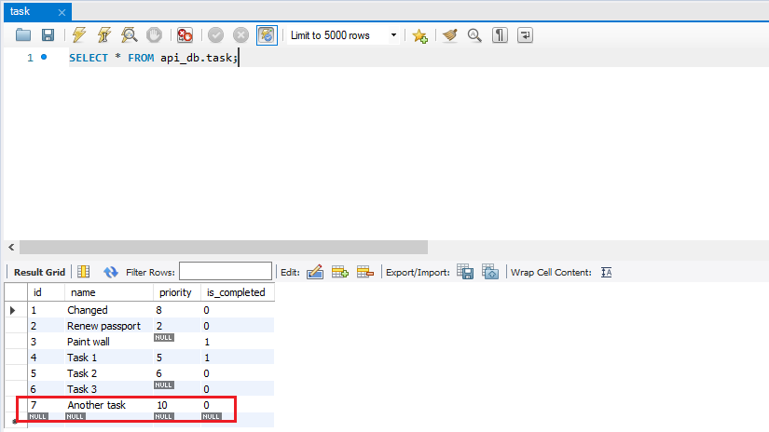

 | call api để xóa
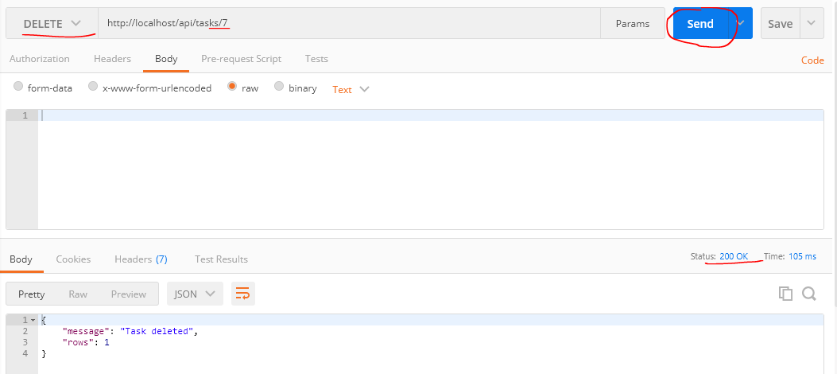

 | Check database again, xác nhận row có id là 7 đã được xóa

